Фасадні панелі VOX MAX-3
 |  | ЗМІСТ |  |  |  | Прайс діє з 18.04.2017

 |  | Знижка | 0%
 |  | Курс | 0.00

ХАРАКТЕРИСТИКА | АРТИКУЛ № | РОЗМІРИ [М] | КОЛІР | ОДИНИЦЯ ВИМІРУ | Ціна, євро |  | Вартість зі знижкою, грн
 |  |  |  |  | Роздріб | Зі знижкою

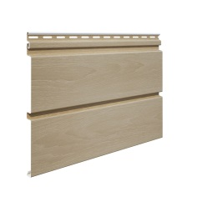 | X3-05 | 3,85х0,25= 0,96 м2 | ДУБ, БУК,ЯСЕНЬ, ЗОЛОТИЙ ДУБ | м2 | 8.56 | 8.56 | 0.00
 |  |  |  | шт | 8.22 | 8.22 | 0.00
КОМПЛЕКТУЮЧІ ПЛАНКИ
ХАРАКТЕРИСТИКА | АРТИКУЛ № | ДОВЖИНА [М] | КОЛІР
стартова планка | S-11 | 3.81 | БІЛА | шт | 3.15 | 3.15 | 0.00

 |  | 3.05 |  | шт | 2.52 | 2.52 | 0.00

кут зовнішній | S-12 | 3.05 | БІЛА* | шт | 11.25 | 11.25 | 0.00

 |  |  | ЯСЕНЬ, ДУБ, БУК, ЗОЛОТИЙ ДУБ |  | 12.03 | 12.03 | 0.00

кут внутрішній | S-13 | 3.05 | БІЛА* | шт | 8.24 | 8.24 | 0.00

 |  |  | ЯСЕНЬ, ДУБ, БУК, ЗОЛОТИЙ ДУБ |  | 10.25 | 10.25 | 0.00

фінішна планка | S-14 | 3.05 | БІЛА | шт | 3.36 | 3.36 | 0.00
 |  | 3.81 | ЯСЕНЬ, ДУБ, БУК | шт | 4.52 | 4.52 | 0.00
 |  | 3.05 | ЗОЛОТИЙ ДУБ | шт | 4.52 | 4.52 | 0.00

планка J-Trim | S-15 | 3.81 | ЯСЕНЬ, ДУБ, БУК | шт | 4.85 | 4.85 | 0.00
 |  | 3.05 | ЯСЕНЬ, ДУБ, БУК, ЗОЛОТИЙ ДУБ |  | 3.88 | 3.88 | 0.00

планка з'єднувальна | S-18 | 3.05 | БІЛА* | шт | 9.70 | 9.70 | 0.00

 |  |  | ЯСЕНЬ, ДУБ, БУК |  | 10.31 | 10.31 | 0.00

навісна планка | S-16 | 3.81 | БІЛА | шт | 4.04 | 4.04 | 0.00

 |  |  |  |  |  |  | 0.00

планка привіконна велика (25см) | S-20 | 3.05 | БІЛА | шт | 11.24 | 11.24 | 0.00
 |  | 3.81 |  |  | 14.05 | 14.05 | 0.00

планка-фаска | S-19 | 3.05 | БІЛА* | шт | 13.13 | 13.13 | 0.00
 |  | 3.81 |  |  | 16.40 | 16.40 | 0.00

*Термін доставки замовлених позицій - 4-5 тижнів з травня по листопад та 5-8 тижнів з грудня по квітень.

Fasiding
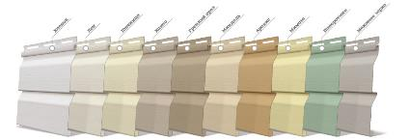
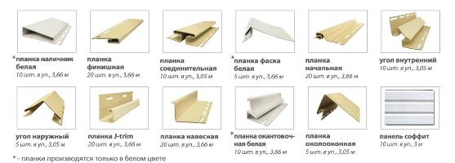
Зміст
Введіть знижку
0% |  |  |  |  |  | Прайс діє з 18.04.2017

Назва | Колір | Од. вим. | Розміри, м | Кількість в пачці | Роздріб, грн/шт | Ціна зі знижкою, грн

панель FaSiding Стандарт | бавовна, льон, пшениця, какао, грецький горіх, мигдаль, арахіс, мімоза, макові зерна | м² | шт = 0,98 м² | 10 | 158.98 | 158.98
 |  | шт | 3,85 * 0,255 |  | 155.80 | 155.80
панель FaSiding БлокХаус | мигдаль, арахіс, мімоза, грецький горіх | м² | шт = 0,84 м² | 20 | 179.66 | 179.66
 |  | шт | 3,66 * 0,23 |  | 150.93 | 150.93
планка J-trim | всі кольори+бiла | шт | 3.66 | 20 | 122.19 | 122.19
 | коричневий |  |  |  | 157.05 | 157.05
планка З'єднувальна | всі кольори | шт | 3.05 | 10 | 232.81 | 232.81
 | коричневий |  |  |  | 291.41 | 291.41
планка Кут Зовнішній | всі кольори | шт | 3.05 | 5 | 291.01 | 291.01
 | коричневий |  |  |  | 388.56 | 388.56
 | білий* |  |  |  | 291.01 | 291.01
планка Кут Внутрішній | всі кольори | шт | 3.05 | 10 | 223.81 | 223.81
 | коричневий |  |  |  | 308.11 | 308.11
планка Фінішна | всі кольори | шт | 3.66 | 20 | 115.13 | 115.13
 | коричневий |  |  |  | 169.45 | 169.45
планка Білявіконна | всі кольори | шт | 3.05 | 5 | 291.01 | 291.01
 | коричневий |  |  |  | 388.56 | 388.56
планка Фаска | білий | шт | 3.66 | 5 | 338.67 | 338.67
 | коричневий* |  |  |  | 401.07 | 401.07
планка Лиштва | білий | шт | 3.66 | 10 | 293.53 | 293.53
планка Стартова | білий | шт | 3.66 | 20 | 103.59 | 103.59
планка Окантовочна | білий* | шт | 3.66 | 10 | 293.53 | 293.53
планка Навісна | білий* | шт | 3.66 | 20 | 192.65 | 192.65

*під замовлення. Термін доставки замовлених позицій - 3 тижні.

